상품제안서
앙셀드보르 신사각찬기 중형 2P | 상품코드: S38633

 |  |  |  |  |  |  | 02-713-8555 | www.synergygift.co.kr
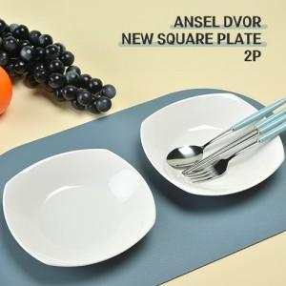

【상세/제작정보】 | <p>&nbsp;</p><p><span style="font-size: 14pt;">※ 전사인쇄 별도 문의 바랍니다.</span></p><p><span style="font-size: 14pt;">※ 운임비 별도 발생 됩니다.</span></p>

【인쇄/포장옵션】 | 전사인쇄 / 포장불가능

【공급단가】 | 수량 | 30~ | 100~ | 500~ | 1,000~ | 3,000~
*VAT별도 | 단가 | 9,100원 | 8,650원 | 8,050원 | 7,950원 | 7,800원

【상품 URL】 | https://synergygift.co.kr:443/src/goods_detail.php?gdno=38633

